상품제안서
베이스어스 차량용 핸드폰 거치대 대시보드 앞유리 부착형 | 상품코드: F31527

 |  |  |  |  |  |  | 02-412-0044 | www.easy1.co.kr
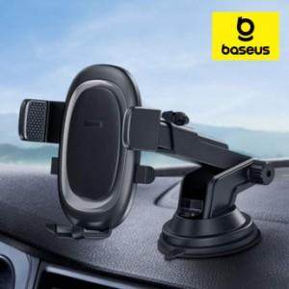

【상세/제작정보】

【인쇄/포장옵션】 | 인쇄불가 / 포장지포장

【공급단가】 | 수량 | 50~ | 100~ | 500~ | 1,000~ | 2,000~
*VAT별도 | 단가 | 10,800원 | 10,620원 | 10,350원 | 10,160원 | 9,900원

【상품 URL】 | https://easy1.co.kr:443/src/goods_detail.php?gdno=31527

